关系图
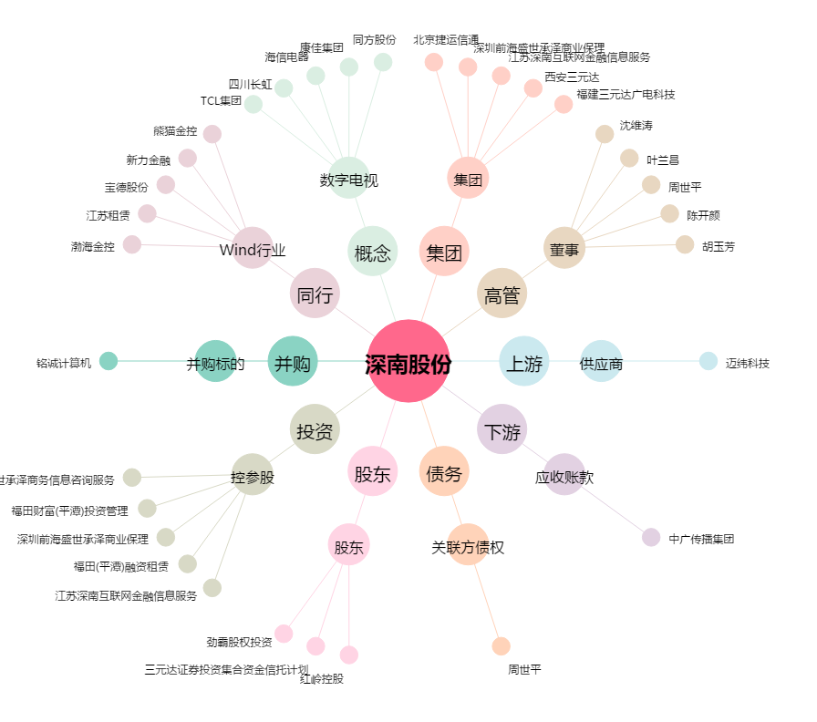
深南股份[002417.SZ] - 关系概览图

